표지
[T-EOS]데이터 모델
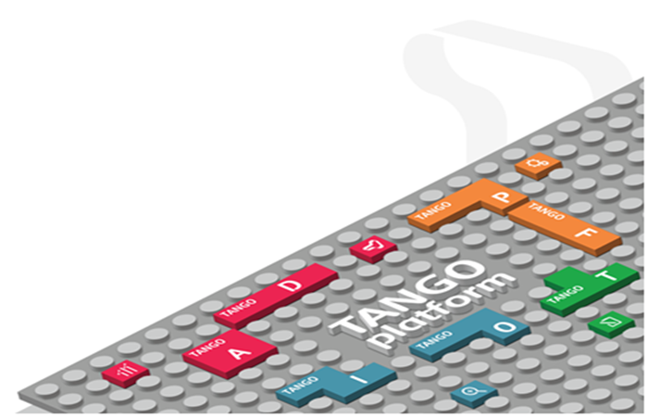
T-EOS 성능개선 Project

문서 번호: QFPK2250

Version 0.1

2019-08-05

사용권한
T-EoS | 데이터 모델
 | 프로젝트 | T-EoS | 단계 | 설계
 | 시스템 |  | 문서번호 | QFPK2250
 | 작성자 |  | 작성일자 | 2019-08-05
사 용 권 한
본 문서에 대한 서명은 에스씨컴즈(주) 내부에서 본 문서에 대하여 수행 및 유지관리의 책임이 있음을 인정하는 것임.
본 문서는 작성, 검토, 승인하여 승인된 원본을 보관한다...
작성자: 일자:
검토자: 일자:
본인은 서명으로써 본 문서가 에스씨컴즈(주)의 업무활동 범위 내에서 사용될 것을 인가함.
승인자: 일자:

